سهرمز
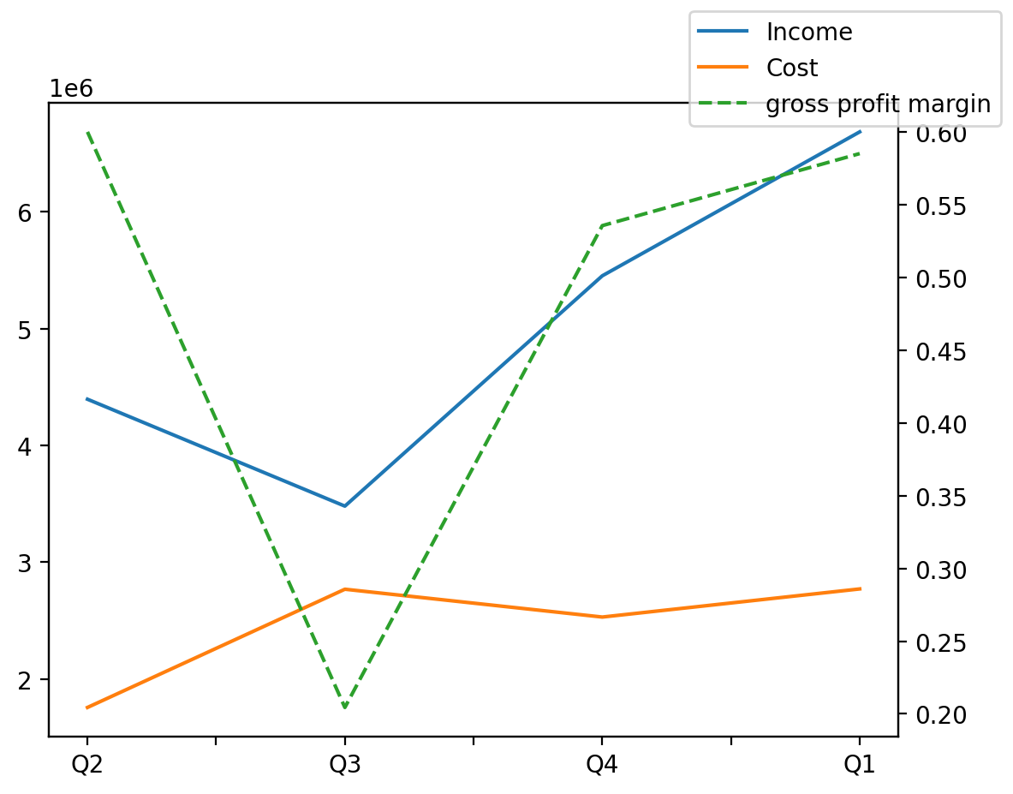
1402/08/30 | Q1 | Q2 | Q3 | Y | Q4 | Q3 / Q2 | Q4 / Q3 | Q1 / Q4
درآمد های عملیاتی | 6685194 | 4396068 | 3480809 | 17856912 | 5452829 | -0.2081994637 |  | 0.22600470325
بهای تمام شده | -2771824 | -1757052 | -2769338 | -8996927 | -2531120 | 0.57612751359 |  | 0.095097822308
سود(زیان)ناخالص | 3913370 | 2639016 | 711471 | 8859985 | 2921709 | -0.73040292291 |  | 0.33941128292
هزینه های عمومی اداری فروش | -313183 | -233211 | -297148 | -1371894 | -598709 | 0.27415945217 |  | -0.47690280253
سود(زیان)عملیاتی | 3678869 | 2811542 | 414323 | 8027780 | 2408206 | -0.85263495975 |  | 0.52763883156
سایر درآمدهای غیر عملیاتی | 270045 | 300214 | 0 | 888615 | 548386 | -1 |  | -0.50756401513
سود(زیان)خالص | 3305112 | 3312592 | 166846 | 7672489 | 2134521 | -0.9496327951 |  | 0.54840922155
مواد مستقیم مصرفی | 703987 | 629407 | 690767 | 2158436 | 360932 | 0.097488588465 |  | 0.95046989461
سربارتوليد | 1783436 | 1468150 | 1887460 | 7531890 | 2681629 | 0.28560433198 |  | -0.33494305141

